상품제안서
레스쁘리 프리미엄 다이어리 세트 A (담요+플래너+스탠리 보틀) | 상품코드: F29488

 |  |  |  |  |  |  | 02-412-0044 | www.easy1.co.kr
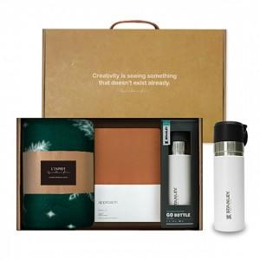 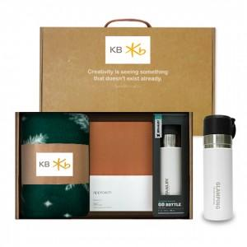

【상세/제작정보】 | 인쇄 별도 문의 기본수량 미만 인쇄시 비용 추가. (스티커 200개이상/ 박인쇄 100개이상 / 텀블러100개 이상 / 자수 200개이상) 스티커 제작및 부착 비용 별도 문의. (병, 케이스, 띠지 중 한곳 무료) 어프로치 2.0 다어어리 : 실크인쇄시 판비문의. 선물포장및 쇼핑백 별도 문의

【인쇄/포장옵션】 | 레이저, 개별인쇄 / 포장불가능

【공급단가】 | 수량 | 50~ | 100~ | 500~ | 1,000~ | 2,000~
*VAT별도 | 단가 | 58,920원 | 57,930원 | 56,460원 | 55,480원 | 54,010원

【상품 URL】 | http://www.easy1.co.kr/src/goods_detail.php?gdno=29488

